关系图
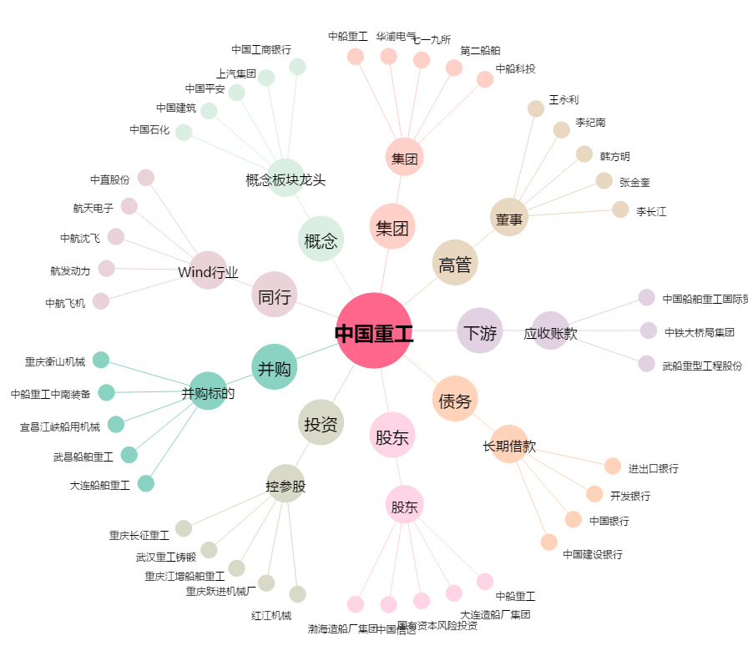
中国重工[601989.SH] - 关系概览图

